試験内容(3-1)A
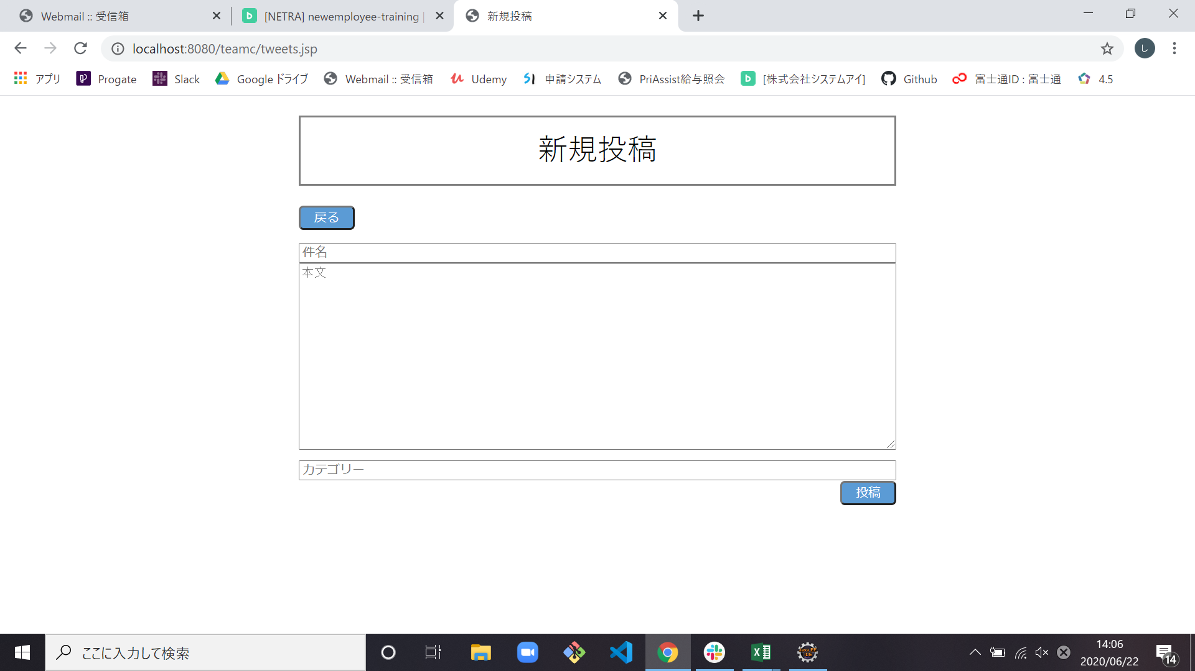
試験エビデンス
番号 | シナリオ | 作成チーム | 担当者
03 | 新規投稿エラー | チームC | 舩木
パターン | A

試験番号 | 画面内容
3-1 | 新規投稿画面前(ホーム画面)

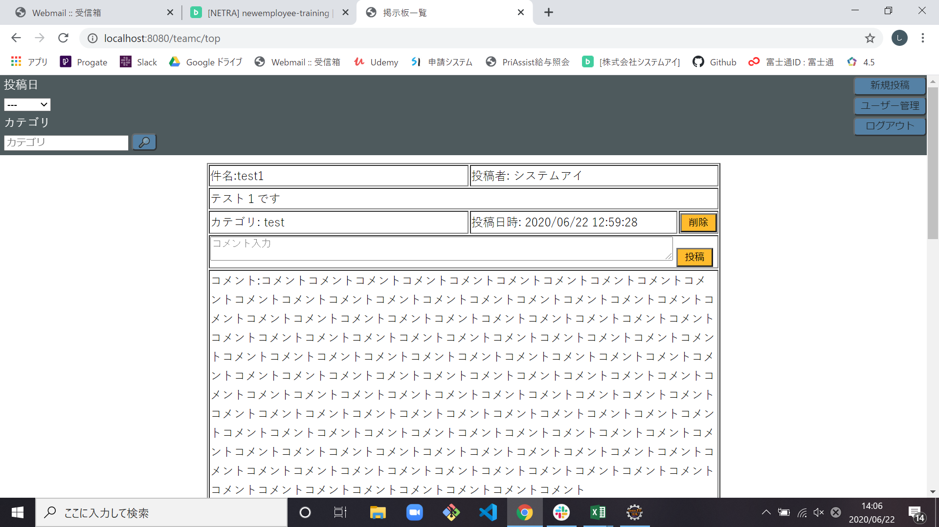

3-1 | 新規投稿画面出力

試験内容(3-2)A
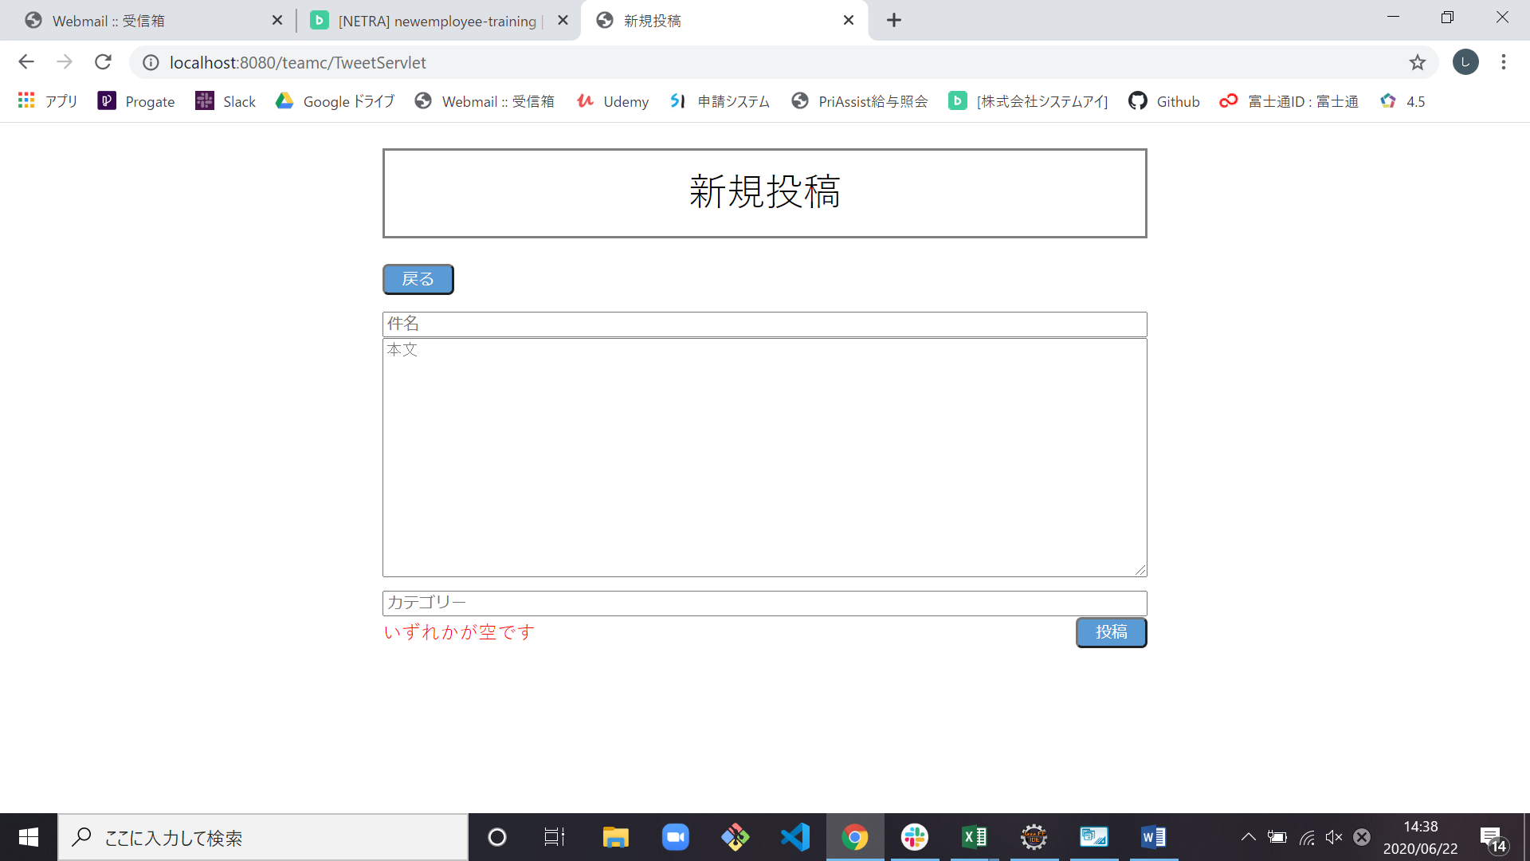
試験エビデンス
番号 | シナリオ | 作成チーム | 担当者
03 | 新規投稿エラー | チームC | 舩木
パターン | A

試験番号 | 画面内容
3-2 | エラー表示出力前

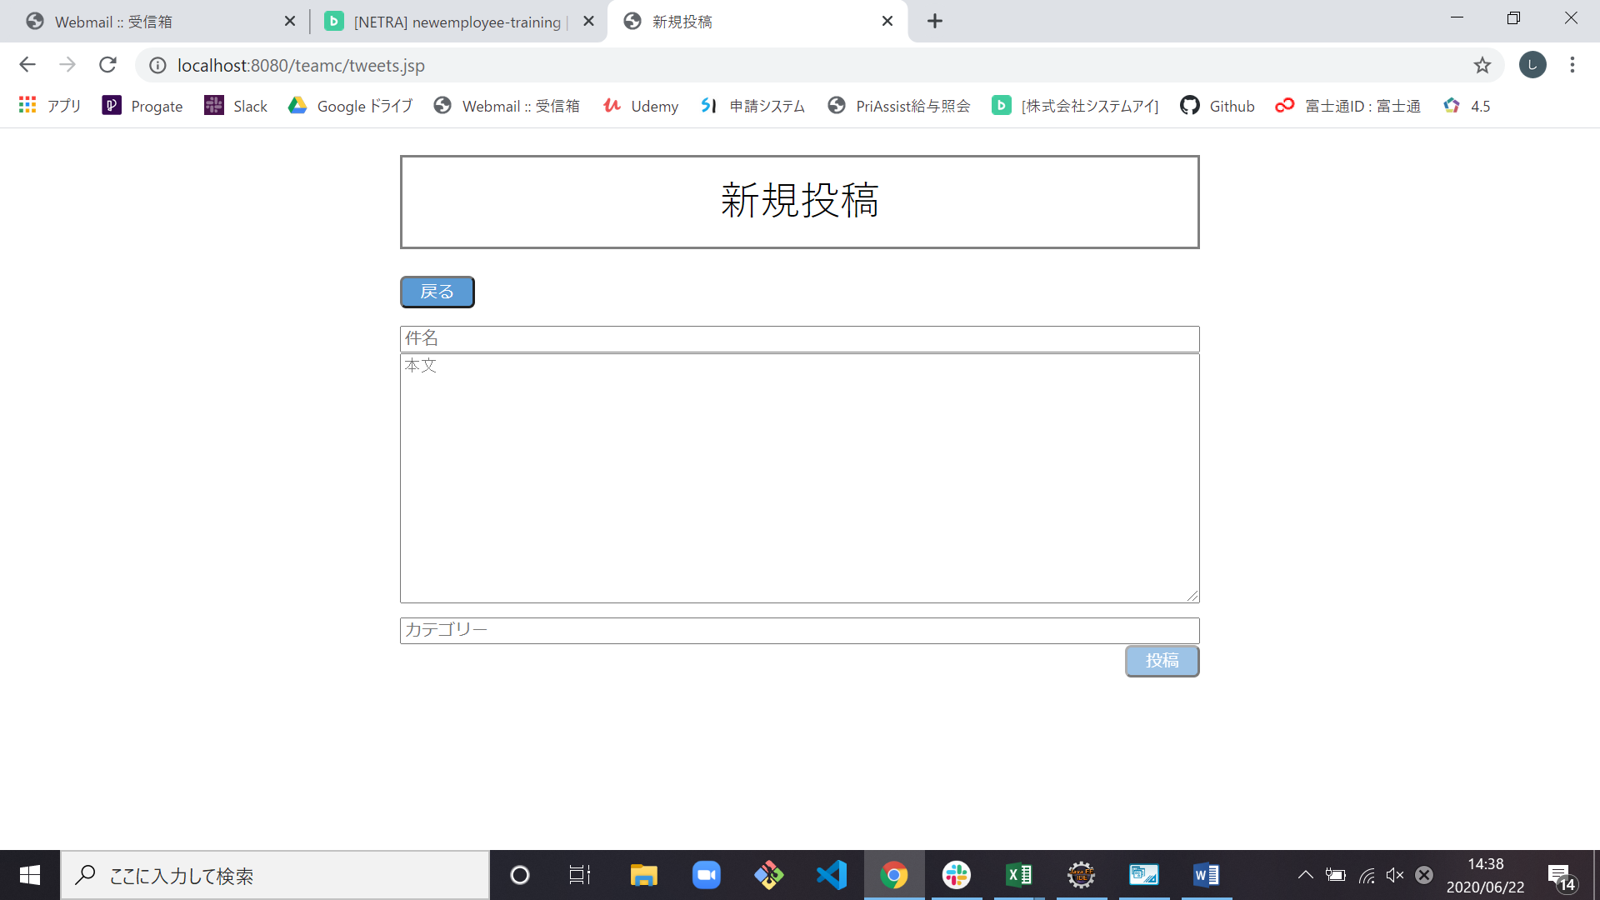

3-2 | エラー表示出力後

試験内容(3-3)A
試験エビデンス
番号 | シナリオ | 作成チーム | 担当者
03 | 新規投稿エラー | チームC | 舩木
パターン | A

試験番号 | 画面内容
3-3 | エラー表示前


3-3 | エラー表示後

試験内容(3-4)A
試験エビデンス
番号 | シナリオ | 作成チーム | 担当者
03 | 新規投稿エラー | チームC | 舩木
パターン | A

試験番号 | 画面内容
3-4 | エラー表示前



3-4 | エラー表示後

試験内容(3-5)A
試験エビデンス
番号 | シナリオ | 作成チーム | 担当者
03 | 新規投稿エラー | チームC | 舩木
パターン | A

試験番号 | 画面内容
3-5 | エラー表示前

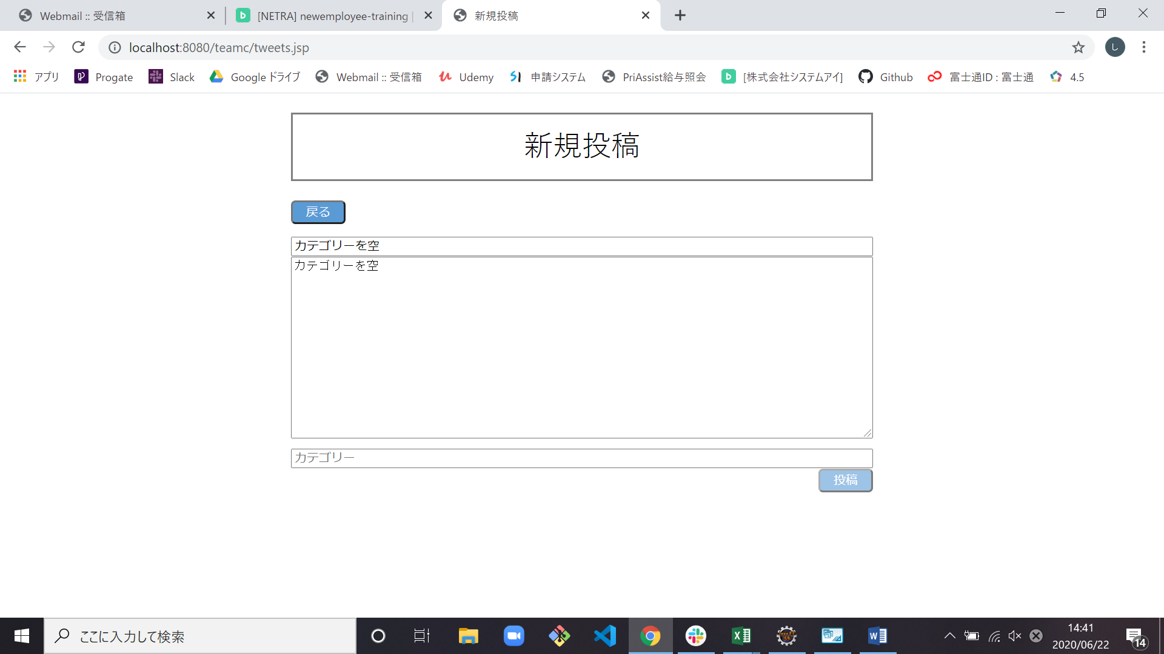

3-5 | エラー表示後

試験内容(3-6)A

試験エビデンス
番号 | シナリオ | 作成チーム | 担当者
03 | 新規投稿エラー | チームC | 舩木
パターン | A

試験番号 | 画面内容
3-6 | エラー表示前

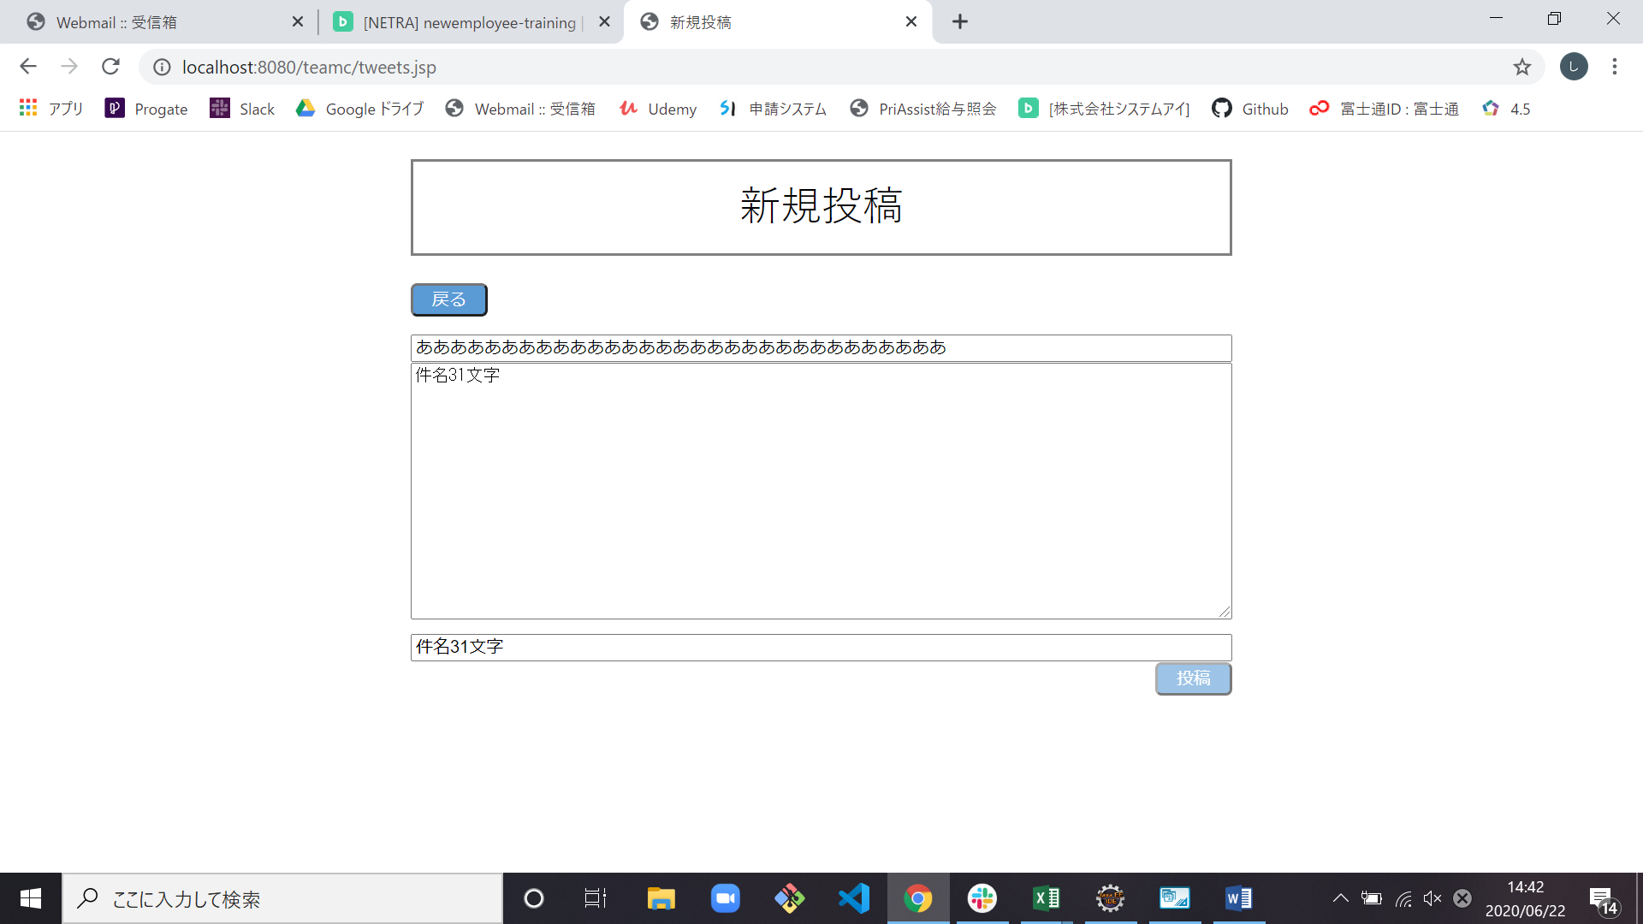

3-6 | エラー表示後

試験内容(3-7)A

試験エビデンス
番号 | シナリオ | 作成チーム | 担当者
03 | 新規投稿エラー | チームC | 舩木
パターン | A

試験番号 | 画面内容
3-7 | エラー出力前

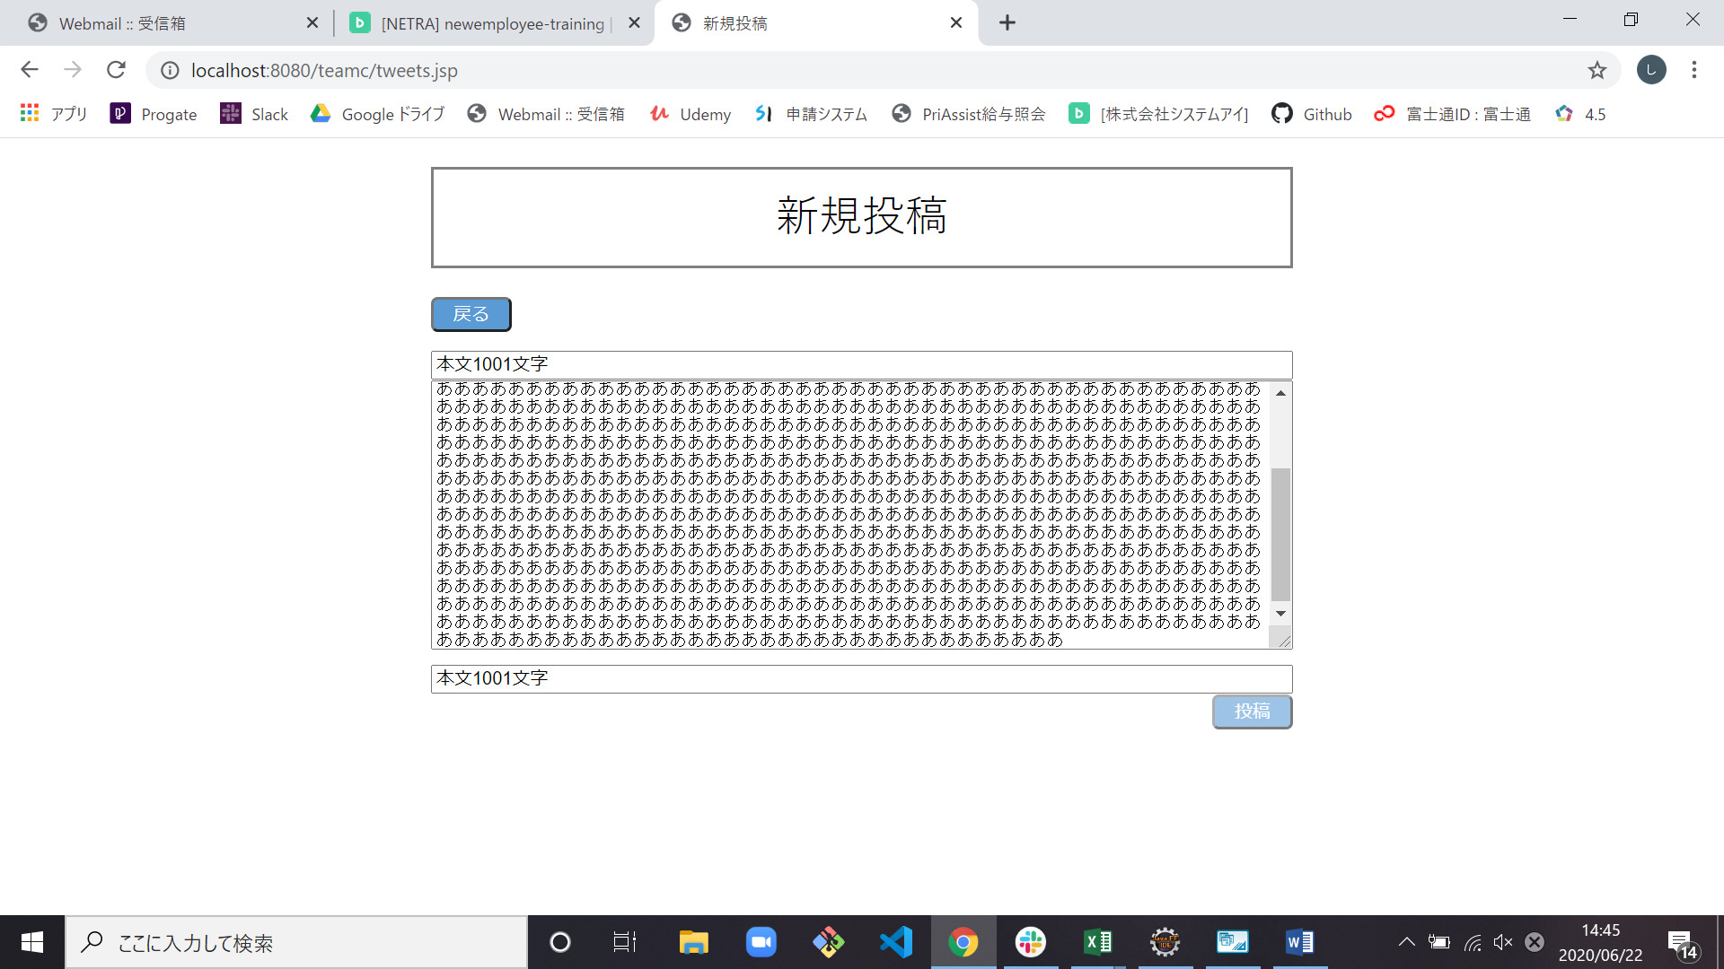

3-7 | エラー出力後

試験内容(3-8)A
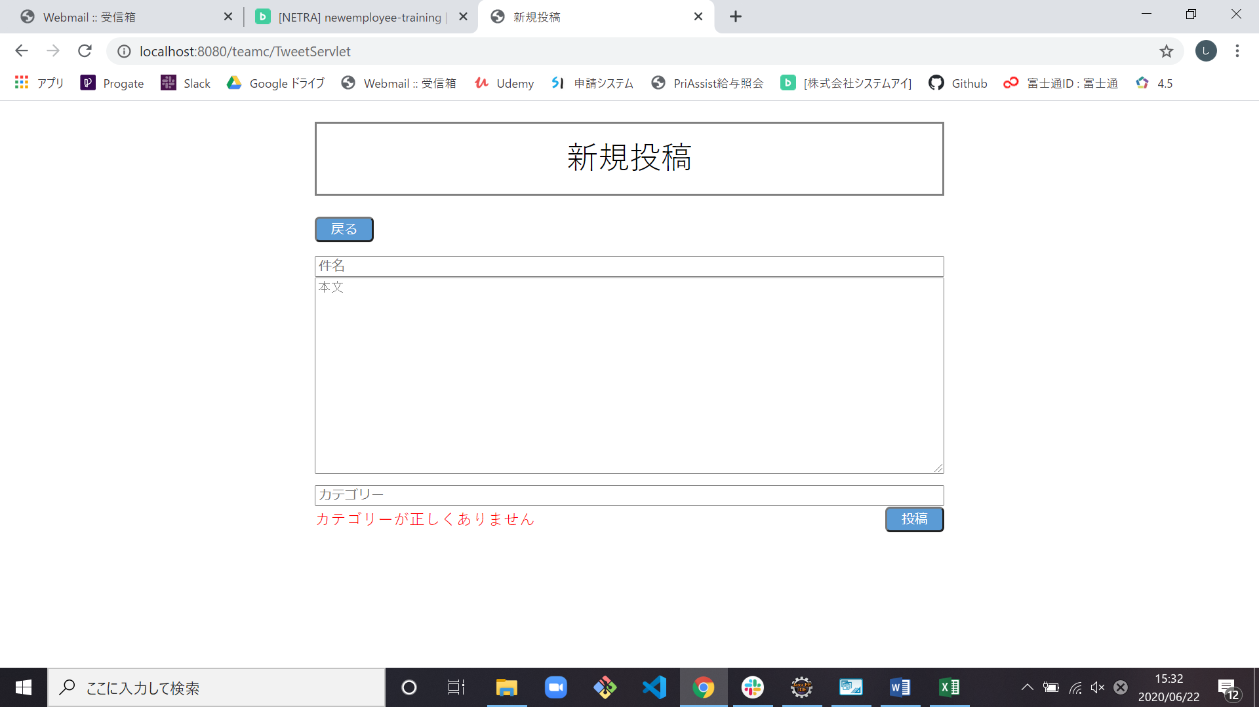
試験エビデンス
番号 | シナリオ | 作成チーム | 担当者
03 | 新規投稿エラー | チームC | 舩木
パターン | A

試験番号 | 画面内容
3-8 | エラー表示前

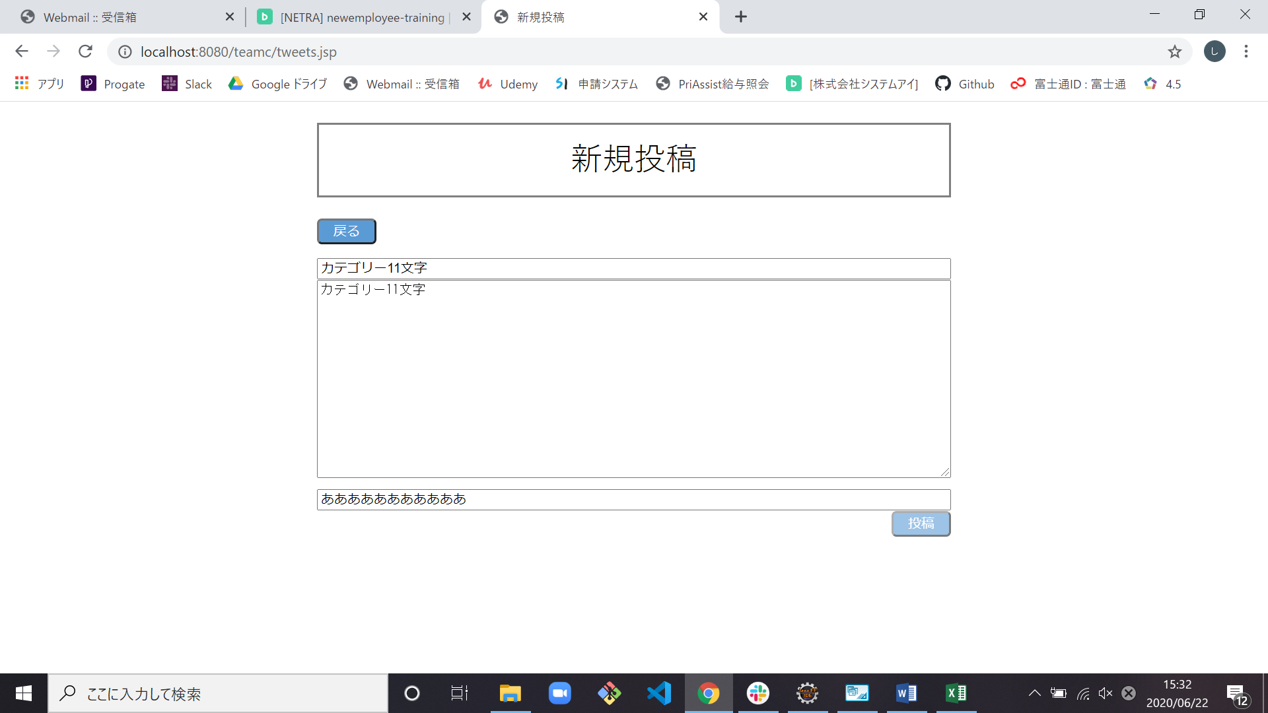

3-8 | エラー表示後

